前提
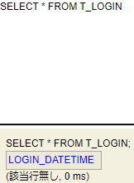
2024-05-30
 | 前提:H2-Consoleにあるログイン日時を保存するテーブル「T_LOGIN」には何も情報がない状態でテストを実行する。

1
2024-05-30
 | 1．トップ画面：初回ログイン時

1-1．項目名「ログインした日時」と「前回ログインした日時」がそれぞれ表示されていること。
1-2．項目名「ログインした日時」の隣にその日時が表示されていること。
1-3．項目名「前回ログインした日時」の隣に「前回のログインがありません。」と表示されていること。

2
2024-05-30
 | 2．トップ画面：2回目以降ログイン時

2-1．項目名「ログインした日時」と「前回ログインした日時」がそれぞれ表示されていること。
2-2．項目名「ログインした日時」の隣にその日時が表示されていること。
2-3．項目名「前回ログインした日時」の隣にその日時が表示されていること。

